Hoja 1
Materiales necesarios para KIT Básico individual

Materiales | CantidadX1 Kit | Total 30 estudiantes | Precio unidad COP | Precio 6 KITS COP | Imágenes | OBSERVACIONES
Libreta de apuntes | 1 | 30 | 3000 | 90000 |  | TIENDA UIS
Lapicero negro | 1 | 30 | 1000 | 30000 |  | TIENDA UIS
Mochila Borges UIS | 1 | 30 | 9900 | 297000 |  | TIENDA UIS
Carpeta Negra | 1 | 30 | 2100 | 63000 | 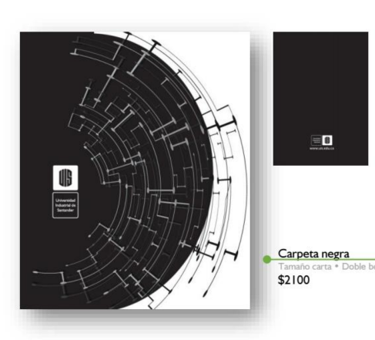 | TIENDA UIS
Impresión Goniómetro | 1 | 30 | 100 | 3000 |  | PUBLICACIONES UIS
CARTA CELESTE | 1 | 30 | 200 | 6000 |  | PUBLICACIONES UIS
IMPRESIÓN guía para usar la carta celeste | 3 | 30 | 300 | 9000 |  | PUBLICACIONES UIS
Regla metálica x 30 cm | 1 | 30 | 2500 | 75000 |  | PAPELERÍA
Rollo de Cuerda Pavilo | 1 | 1 | 3516 | 3516 | 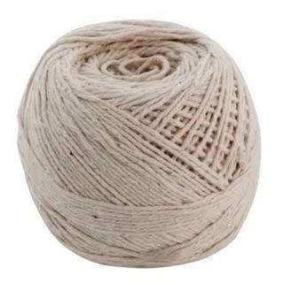 | PAPELERÍA
Pliego Cartón Grueso | 6 | 6 | 4000 | 24000 |  | PAPELERÍA
Brújula | 1 | 30 | 10000 | 300000 | 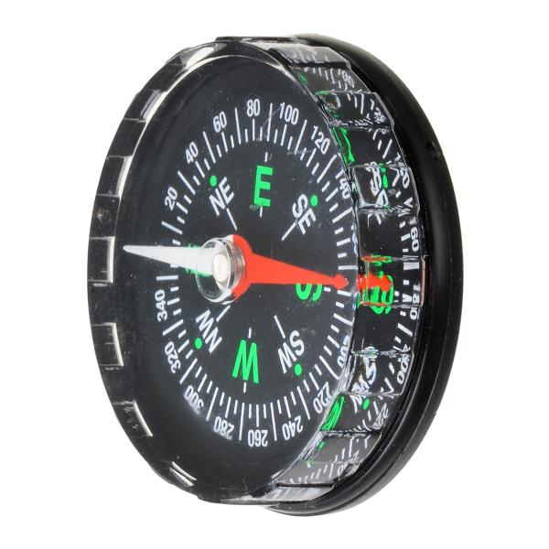 | PENDIENTE
TOTAL: |  |  |  | 900516

